Ф1
Перечень недвижимого имущества, которое может быть предоставлено в аренду

 | Наименование объекта недвижимости | Адрес | Правообладатель | Год постройки | Общая площадь объекта (кв.м) | Кадастровый номер объекта недвижимости | Назначение объекта недвижимости, его индивидуальные характеристики (этажность, материал постройки и т.д.), описание фактического состояния объекта, наличие фотоматериалов | Площадь земельного участка под объектом недвижимости, (кв.м) | Кадастровый номер земельного участка | функциональное использование

1 | Нежилое здание: Комплекс ветстанции и земельный участок под зданием | Удмуртская Республика, Красногорский район, д.Агриколь, ул.Восточная,47 | МО «Красногорский район | 1981 | 360.4 | 18:15:021001:400 | нежилое здание, кирпичное, 1-этажное, индивидуальная котельная, имеется водоснабжение, канализация, электропроводка. | 779 | 18:15:021002:560 | склад, производственная деятельность
2 | Нежилое здание: Гараж для автомашин и земельный участок под зданием | Удмуртская Республика, Красногорский район, д.Агриколь, ул.Восточная,47 | МО «Красногорский район | 1981 | 337.8 | 18:15:021001:504 | нежилое здание, кирпичное, 1-этажное | 608 | 18:15:021002:561 | склад, производственная деятельность
3 | Нежилое здание (часть гаража) и земельный участок под зданием | Удмуртская Республика с.Красногорское, пер. Депутатский, 23 «д» | МО «Красногорский район | 1981 | 902.4 | 18:15:052033:100 | 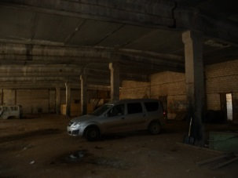 нежилое здание кирпично-блочное,1-этажное, коммуникаций не имеется,необходим капремонт | 1425 | 18:15:052033:90 | склад

